工作表1
序号 | 千问大模型赛题问题 | 解答
5 | 使用性能调优工具hipprof稳定产出性能产物完整数据库的指导 | 容器启动后执行下面指令：# 创建软链接，让 hipprof 能找到 ln -s /opt/dtk-26.04-DCC2602-0317/dcc/lib/libLLVM-17git.so /opt/dtk/llvm/lib/libLLVM-17git.so # 验证 ls -l /opt/dtk/llvm/lib/libLLVM-17git.so qq群的精华里也有，《5_11_异构计算平台性能分析介绍(1)》 这里有之前的hipprof介绍，可以大致参考 https://developer.sourcefind.cn/document/fe7096e1-34bd-11f1-be70-0242ac150003?id=34be8087-34be-11f1-be70-0242ac150003&title=hipprof%E6%80%A7%E8%83%BD%E5%88%86%E6%9E%90&version=fe7096e1-34bd-11f1-be70-0242ac150003
6 | Hipprof如何使用 | 容器启动后执行下面指令：# 创建软链接，让 hipprof 能找到 ln -s /opt/dtk-26.04-DCC2602-0317/dcc/lib/libLLVM-17git.so /opt/dtk/llvm/lib/libLLVM-17git.so # 验证 ls -l /opt/dtk/llvm/lib/libLLVM-17git.so qq群的精华里也有，《5_11_异构计算平台性能分析介绍(1)》 这里有之前的hipprof介绍，可以大致参考 https://developer.sourcefind.cn/document/fe7096e1-34bd-11f1-be70-0242ac150003?id=34be8087-34be-11f1-be70-0242ac150003&title=hipprof%E6%80%A7%E8%83%BD%E5%88%86%E6%9E%90&version=fe7096e1-34bd-11f1-be70-0242ac150003
7 | 想请问一下千问一题能否使用Speculative Decoding去加速模型速度吗 | 不允许
8 | qwen这部分的算子优化可以使用除了hip编程以外的吗，比如triton | 如果DCU能支持，则可以
9 | 请问kvcache压缩可以做吧？ | 可以
10 | 优化策略就文档中提到的那些，文档中没提到的基本都是不允许吗 | 不允许的肯定不行，如果有特别要用的，最好私信老师确认
11 | 量化技术是否可以使用 | 可以查看赛题技术方案文档的第7条3(2)，有明确的量化边界说明
12 | 单卡还是多卡 | 预赛是单卡
13 | 复赛规则什么时候发布 | 请等待官方通知，预计是决赛现场了
14 | 后续还会再增加节点数吗 | 申请了20个节点，17个节点136张卡归学生，3个节点24卡归老师做课。另外5个裸金属归希冀和老师做测评
15 | ssh到节点无法进入容器，无论是容器还是命令行还是文件管理都无法修改文件 | 这个问题在其他问题那里问一下平台相关的负责人
16 | 重新安装了torch等库，覆盖了原本的环境，会有影响吗 | 评测只会在目前固定好的镜像环境版本下执行 如果重新安装的版本不符可能会导致影响
 | 排队成功后一直卡在加载界面，多次不成功 名称：Instances_2606230847475833 用户名：xdzs2026_c140 截图： _ - - - _ | 这个问题放到其他问题那里，问下平台技术
18 | 接第16个问题，如何查看原本的环境版本，或者有办法可以直接重置整个环境嘛 | 基于比赛镜像重新创建新的容器实例
 |  | --no-deps前需要加空格
 | 千问赛题比赛录屏 | 通过网盘分享的文件：千问赛题baseline视频.mp4链接: https://pan.baidu.com/s/1ICvi_Vy01HvR3ODqfhiW_w 提取码: 17f3
 | 是否允许修改vllm源码 | 可以，题目范围内的都允许修改，保证能正常编译运行即可
 | 是否允许修改启动命令 | 启动参数基本不允许，评测已严格锁定，具体可参考赛题章程第9条3(7)(8)，有额外可单独说明
 | 容器内操作文件显示无权限 | 可以试试 cd /public/home/账号名 就可以操作啦，不是让你退出root账号，就是换个操作目录 Q：正常就是root@worker-0嘛 这是容器的root 不影响其他机器，下载也可以在命令行[e-shell]中的用户账号目录下操作，参考群文件说明文档第7条
 | 按照教程在home目录下下载的Qwen和vllm都无法在文件管理系统中修改，请问是怎么一回事呢 | 涉及到文件修改建议从外部操作，或者修改后放开权限。不然只能返回容器操作了
 | 提交时怎么添加“自定义的环境变量”，目前的gitlab提交手册只有仓库/仓库+分支的说明 | 编译时有必要的环境变量可放到用户仓库根目录下并命名为build_vllm.sh 评测脚本会执行，并请注明自定义变量用途
 | 测评提交gitlab项目仓库的链接，请问仓库的文件目录层级有什么要求？需要放置哪些文件？能否明确一下？ | setup.py和vllm-*.whl的位置与源码目录层级和命名需保持一致，评测执行的与baseline的编译下载流程一样，其余文件可保证正常编译运行即可，最终提交最好配有优化工作的说明。
 | 接千问-26，运行时环境变量是不是不支持增加自定义项？（不会修改锁死的环境变量） | vllm serve的自定义项不允许修改，具体可参考赛题章程第9条3(7)(8)，有特殊变量可单独询问说明一下；讨论后只要不是第三方工具和赛题禁止的修改，可以支持vllm serve启动的自定义的参数，在vllm源码主仓库下命名为serve_args.txt放置类似--kv-transfer-config 每行放置需要的参数就可以。可以验证一下
 | 启动脚本只能支持在线量化吗，能不能启动时跑一个量化脚本后加载这个权重，相当于把离线量化的时间算入启动耗时 | 不允许 任何对权重的持久量化都不可以；可以查看赛题技术方案文档的第7条3(2)，有明确的量化边界说明
 | 最终提交评测的benchmark设置的max-concurrency也是1吗 | 是的
 | 在运行./start_vllm.sh时报错Repo id must be in the form 'repo_name' or 'namespace/repo_name': '/root/Qwen3.5-27B'. Use `repo_type` argument if needed.，把start脚本中的模型路径改为用户家目录下的地址才解决，这是否会导致最终提交作品后再次运行出现同样的问题 | 因为之前准备给选手验证的在/root下评测，后续已不允许。最终提交评测不会影响只需要提交vllm代码库，启动脚本在评测机器上不需要用户自己启动，已验证过是正常的。
 | 已经将gitlab仓库改为public了，为什么提交的时候显示没有权限访问当前仓库？ | 可以群里询问下希冀平台的管理员
 | 测评是人工测评吗？支持设置 vllm serve 命令的一些参数吗？比如block_size。 | 目前评测是自动脚本，最终会人工审核代码。具体可参考赛题章程第9条3(7)(8)，像block_size属于 batch scheduler的相关参数，有其他特殊可询问；讨论后只要不是第三方工具和赛题禁止的修改，可以支持vllm serve启动的自定义的参数，在vllm源码主仓库下命名为serve_args.txt放置--kv-transfer-config 每行放置需要的参数就可以
 | 不修改vllm server已有的参数，但是可以添加参数吗，比如自己写了个插件，在vllm server命令最后添加一行参数来启动插件 | 有其他要补充参数可以先这里或和赛题老师询问说明一下，需要明确是否允许，我们和赛题老师讨论确认一下

 | 接36问题，添加的参数是根据自己编写的插件设置的，并不是vllm已有的参数设置，比如 “--kv-transfer-config '{这里是插件的参数设置}‘ ”，类似于lmcache的插件，并没有修改vllm源码，而是在vllm启动的同时通过最后一行自己添加的参数来启动写好的插件 | 讨论后只要不是第三方工具和赛题禁止的修改，可以支持vllm serve启动的自定义的参数，在vllm源码主仓库下命名为serve_args.txt放置类似--kv-transfer-config 每行放置需要的参数就可以。可以验证一下
 | 赛题评测时vllm服务是怎么启动的？是和baseline一样使用的是testdata文件下的start_vllm.sh脚本来启动的吗，如果是的话，是不是意味着平台评测时的vllm server的启动命令是写死的，固定不变的，任何在本地通过添加vllm server命令参数来提升性能的方式在评测时都不会生效 | 讨论后只要不是第三方工具和赛题禁止的修改，可以支持vllm serve启动的自定义的参数，在vllm源码主仓库下命名为serve_args.txt放置类似放置--kv-transfer-config 每行放置需要的参数就可以
 | serve_args.txt格式类似？ --A B 这样吗？ | 是的

 | 是否可以限制每个队伍每次作业向root里的写入上限 | 这个得问下平台方
 | 接50，可以按群友建议弄个公共快路径吧（只是权重且只读） | 这个问题在其他问题那里问一下平台相关的负责人。
 | 我们就是直接交的vllm baseline源码，评测三次不过了，两次运行时间过长，一次超过内存，为啥会超内存啊，没有动任何东西 | 内存本身有限制，正常运行提交不会出问题。得检查源码是否正常，限制是81920mb,正常代码不会超出。或者提供一下提交测试的时间我们后台查看；重新提交一下
 | RE; 错误原因=accuracy or throughput failed。这个报错具体是什么意思？在容器中测试没问题，提交到平台上测试就报这个错误。2026-06-25 16:37:13 | 测试运行失败，可以重新提交一下并告知测试时间，我们后台看一下

 | 初赛和决赛都只测QWEN3.5的文本能力吗，不测多模态吧？ | 初赛只测试文本，决赛具体得初赛后公布

 | 千问赛题，我在尝试交baseline。 按照希冀平台上提交页面的文档说明，要交所有源代码和编译脚本。这么说的话，50+G的所有文件都要交吗，包括但不限于测试数据集、模型自身的文件（模型结构、模型权重等，集中放在Qwen3.5-27B文件夹下）ƫ | 只交vllm代码

 | gitlab仓库里要上传哪些文件?vllm_cscc整个文件夹吗？ | 是的 参考 https://gitlab.eduxiji.net/SugonTest03/vllm-project.git
 | 提交显示没有权限访问当前仓库 | 重新提交试一下
 | 正常测评一次要多久时间？ | 无排队情况下80-90分钟
 | 正常测评一次要多久时间？ | 放到其他问题那里问一下平台负责的老师
 | 举报 QQ 群内群名称为 Hydra （3936471691）的选手，违反学术诚信规定，在群内公开千问赛题的题解
 | 请问gfx936是否配有Matrix Core呢 是否有具体的手册可以参考？ | 可以参考文档:https://ksefile.hpccube.com:65241/efile/s/w/enloXzgxOQ==_a5be325c4895c3fd&（密码：txoP）请在浏览器打开链接，输入提取码下载文件?pwd=txoP
 | hipprof工具使用会卡住 | 建议root下执行hipprof输出到主home目录不会卡
 | 为什么它提交文件无权限 | 平台偶尔不稳定 重新提交一下
 | 能否在计算节点中提供一份共享的 qwen 权重？用于加速模型启动，这样应该也不会给集群带来太大的压力。
 | 补充69。此人身份不明，QQ号无任何信息； 发布千问赛题答案是为了把大家引流到自己的infra网站（这是与比赛无关且严重影响比赛的行为） 被大家怀疑后他立刻把话题引导到闲鱼代打上，说明其至少意识到当前行为与“借助外部渠道破坏比赛公平”的议题存在可比性，并试图通过引入更大、更泛化的问题来稀释自身具体行为的讨论。
 | 提交了两次一直显示没有访问权限 | 群里询问一下希冀平台的老师
 | 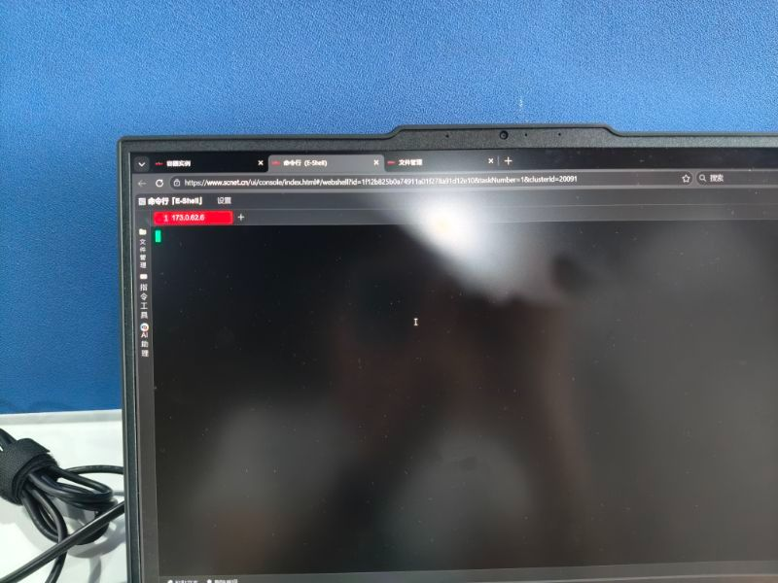 为什么进去好几次都是这样子的？ | 平台问题，可以询问群里超算平台的老师
 | 是否允许在服务初始化/推理时，在显存内将提供的bf16模型权重运行时量化为int8（不生成可复用缓存） | 不允许 权重加载后、服务初始化阶段或正式推理前，对模型权重量化都不允许。
 | 请问是否会对选手代码进行检查，看是否出现违反优化规则的方案。这个是在初赛之后吗，还是在提交代码之后本身就会检查之后才出成绩。 | 初赛后复查
 | 能否使用模型自己MTP做类似自投机推理，不算外挂模型或算中间预生成答案吗，但是是用完丢弃 | 不允许，题目明确有任何形式的投机解码都不允许

 | 为什么每一次只要在同一个容器中，启动两次服务，这两次测试出来的结果是一模一样的，我可以明确知道，我的两次结果一定是不一样的，而且，在开启第二个服务时，我已经杀死第一个服务的进程，请问该问题如何解决？ | 这个得自行检查编译环境，启动参数等等，大概率不会是平台的问题，可以群里和其他同学交流
 | 没有发到队长账号，在报名统计表里面没找到名字，但是官网上报名成功且可以提交 | 见单元格C3
 | 最后一次提交时间：2026-06-28 01:24:49 RE; 错误原因=unknown error 老师请问这个是什么原因？我在本地已经确定编译执行正确了 | 重新提交尝试
 | 最后一次提交时间：2026-06-28 10:21:25 RE; 错误原因=unknown error 请问这是为什么？本地测试是可以运行的 | 发下队伍名 我们看一下
 | 赛题里说--max-model-len评测时锁定32768，但是容器内的启动参数并没有做限制，vllm启动时，max model len似乎不是32768，这个会影响自己容器内优化和实际评测结果不一致吗 | 赛题说明只是示范，实际评测和容器启动参数都一样

 | ASDWER 接84行 | 查验是脚本对于部分测试精度数据集你的结果为0 计算会异常，后续马上我们恢复一下告知您。已恢复
 | 发现本地跑和测评跑出来不一样是怎么回事 本地跑出来精度没有问题 测试跑出来精度有扣分 本地跑有较大提升的 测试却没有是怎么回事啊 | 数据集不一样具体以评测结果为准，我们可以保证环境都是一样的，您需要确保提交的代码编译是相同的。
 | sparse attention是能用的吗 | 不允许，题目明确有不允许改变有效计算结构或输出语义的行为。
 | 评测用的容器和我们在平台上用的是一样的吗 | 一样的
 | gitlab仓库需要设置成什么权限？不是public可以被评测吗？ | 没有限制
 | --max-num-batched-tokens这个不能改的话，是不是就不能关闭chunk prefill | 是的
 | 为什么比赛平台我第一次提交是内存超限，第二次提交就没问题了？ | 这个建议在qq群@希冀的老师
 | VScode连接容器的视频失效了，可以再发一次吗
 | .测试精度脚本 ./run_accuracy.sh报错, 问ai似乎是权限问题？ 吞吐量脚本可以正常运行。 | 是容器里面吗，root权限不应该没有权限的
 | 修改prefix-caching相关参数是否属于被禁止的范围，比如添加--no-enable-prefix-caching | 经讨论 可行
 | 提交到gitlab测评之前需要对代码进行重新构建编译包吗 | 不需要提交重新编译，但是需要保证能编译通过
 | 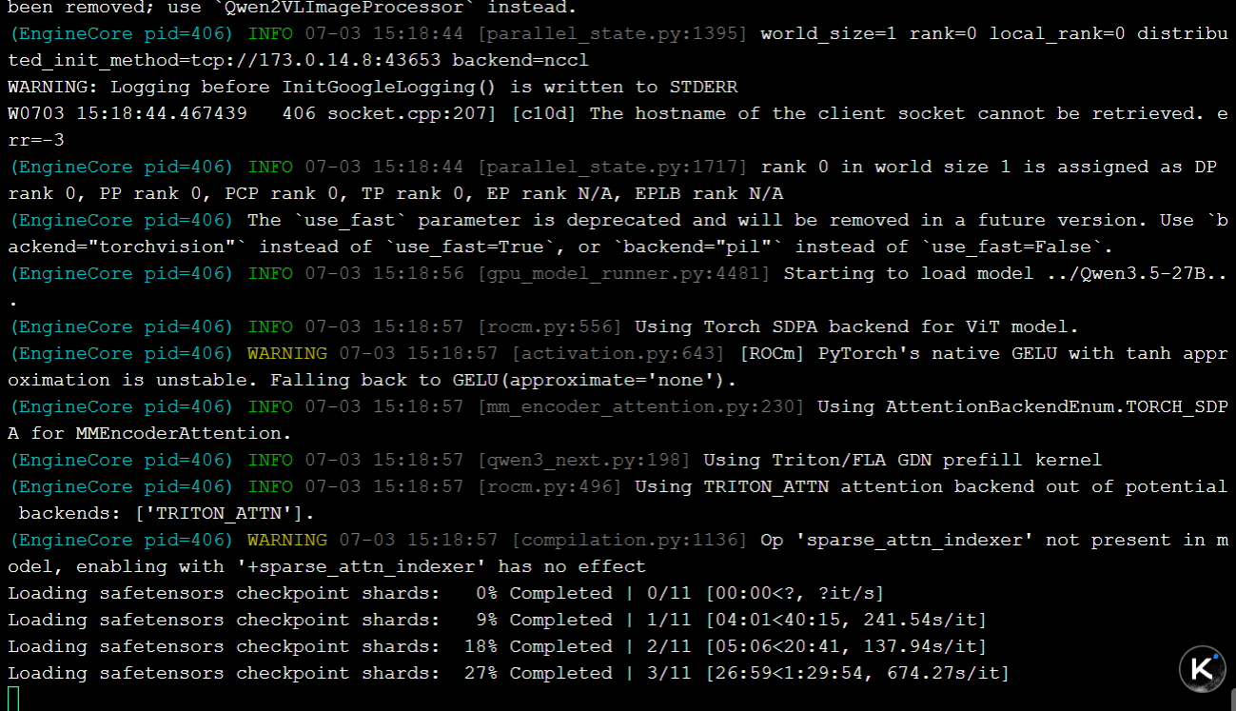 无论是vllm编译还是start_vllm.sh服务加载都远高于预计时间，请问这是因为哪里没有设置好嘛（vllm首次编译47min，start_vllm.sh 加载目前超过两个小时还没有进入服务） | 应该是平台IO问题 询问一下平台方
 | vscode用ssh连接进入容器后没有修改文件的权限，这是正常的吗？可以解决吗？ | 正常进入容器是有权限的，得询问平台方问题
 | 用假token warmup优化执行路径合规吗 | 禁止行为
 | 能否对已写入的kvcache进行有损复用 | 跨样本复用KV不可以
 | 运行时间过长，请问老师能给一些详细原因吗，仓库名称改成vllm_cscc了，url路径没改，队伍是@T2026181239911849，在容器内是完全可以编译和运行的 | 可重新提交确认是否是希冀平台问题，正常的提交都不会超时，可以先提交baseline验证。
 | 写进serve_args.txt的参数修改在评测时会生效吗，为什么分数没变化，但是自己测确实有优化。 | 会的，确认是否编译一致，或者发下队伍名我们确认一下。
 | 1. kernel 内部、每步重算、不落盘、不跨请求复用的权重 bf16→fp8 临时 cast，是否属于 章程§7-3(2) 允许的"kernel内部临时类型转换"？ 2. 若不允许——那么"低精度矩阵乘法"具体允许的是哪种形态？（比如：只允许激活侧 fp8？还是连激活侧在 decode 都不算？） 3. KV Cache 的 FP8 量化（R9 已说可以）与权重量化的边界，能否给一句明确区分？ | 1.是。 只要 fp8 结果只在 kernel 内部临时存在、不写成可复用权重缓存，就属于“kernel 内部临时类型转换”。不可以的是生成 fp8/int8 权重表示 2.低精度矩阵乘法允许算子级临时低精度计算。 激活侧动态量化可以；weight tile 在 kernel 内临时 cast 也可以；但不能生成可复用低精度权重副本 3.kv和权重边界本身已经很明确了。有什么具体问题吗？
 | 裁剪 CUDA Graph capture可以做吗？ | 优化裁剪影响实际模型计算不可行，和题目禁止相关的裁剪都不可以。
 | 严格每步 kernel 内临时 cast 时，权重仍按 bf16 从显存读取，decode 带宽瓶颈无法缓解。若在单个请求开始时把 bf16权重一次性 cast成 fp8 存在显存（不落盘、仅该请求内跨 decode步复用、请求结束即释放、不跨请求复用），这种'请求级临时副本'是否属于允许的 kernel 内部临时类型转换？ | 不属于。fp8请求内跨decode步 相当于不在kernel内部临时转换了
 | 麻烦老师后台帮忙看看！队伍是@T2026181239911849，容器内完全可以编译，运行和测试。已经是再次提交报错了 | 已查验是你的代码推理速度明显慢于基础baseline时间，2-3倍导致超时，自行先确认检查
 | 麻烦老师后台帮忙看看，队伍是T2026102959912410，本地测吞吐和精度均无异常，评测机提交2次都报错了。 | vllm服务编译后执行没有正常启动，自行检查
 | 一个账号可以支持多个容器同时开吗 | 不可行 得排队
 | b107，这个代码推理时间是指什么？技术方案里指定是衡量TTFT和TPOT，我在容器内自测这两项指标都是正优化，但是端到端延迟和总的duration确实比benchmark长，如果是sla熔断了应该把对应项评为0分，现有的评测机制是通过什么判断时间过长的呢 | 请认真查看章程，最主要评分指标为吞吐，即每秒输出token数，应该是这个生成速度过慢导致的。
 | 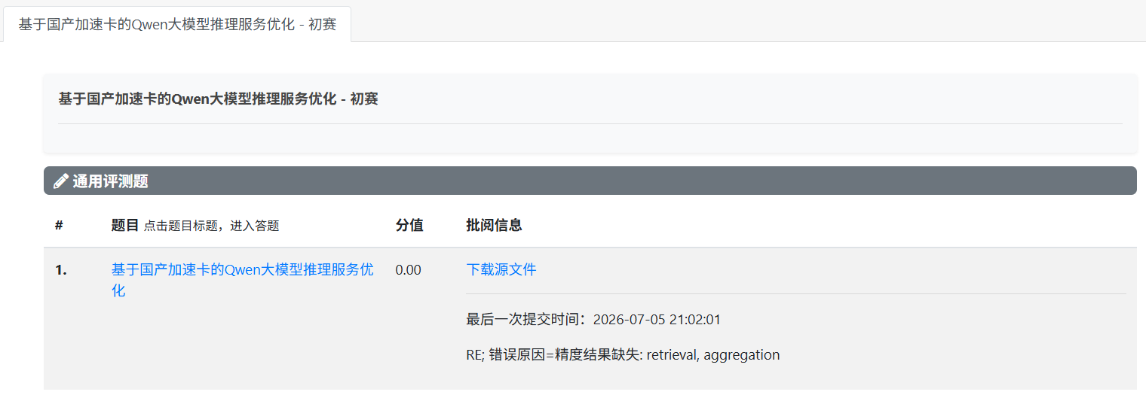
 | 队伍编号T2026102959912410，我在容器重新配了环境，重新从git拉代码下来，容器里能正常运行，为什么评测机一直报错，麻烦老师看下具体的错误日志。如果vllm服务编译后执行没有正常启动，为什么要评测一个小时之后才告诉我。为什么我在平台容器内能正常运行。 | 查验这次在精度评测时retrieval vLLM 服务OOM 导致精度没有正常返回结果。
 | 使用环境变量来切换 attention backend，以及使用 API @triton.autotune 来搜索编译器参数，是否合规？ | 只要是等价正常attention的kernel/编译优化，就合规；如果借此改变计算语义或调度语义，就不合规。

 | 上面这个图片是什么情况，为什么总是有文件突然就没有权限了 | 容器内root权限创建的文件，文件管理系统没有权限删除，得进容器操作；其他问题询问平台方
 | 本赛题禁用了持久化量化（含临时驻显存）、MTP 等投机解码、以及改变注意力计算结构的一切优化，仅剩算子与执行路径优化，算子本身写得已经非常好，提升空间有限。但榜单部分队伍在最难的 16k–32k 档达到约 3× 加速，我难以想象纯合规手段如何实现。想问一下：这一量级的加速在规则内是否可达？ | 这个初赛大家自行判断

 | 为什么一进入容器显存就占用93%且无法获取到占用的进程信息？ | 技术问题问下群里DCU老师或者平台方
 | 接前面问题9，kv cache压缩是否属于初赛禁止行为里的”token pruning“，不理解为什么规则里禁止这里文档又说允许 | 可以量化压缩kv ；token pruning丢弃token这种改变推理计算结构的不行。
 | 接问题92，chunked prefill 的切分策略是否属于禁改范围 | 属于，单纯设置调整切分块数等等都属于
 | 请问是否可以换用海光软件栈中提供的某些工具更新版本的wheel | 不影响评测环境的都可以
 | 想请教一下排行榜 4K-8K 档 21.83 tok/s 这个成绩的合理性。按赛题第9条定义（吞吐=输出token数/总时间，固定输出1024 token、并发1），反推该成绩对应单请求总时间约46.9秒；而Qwen3.5-27B权重约54GB、gfx936实测HBM带宽约1.16TB/s，光是把权重读一遍生成1024个token，decode阶段物理下限就需要约47.7秒（54GB÷1.16TB/s×1024），还不算首token的prefill时间——也就是说这个成绩算出的总时间比纯decode的物理最低耗时还短近1秒。实在想不通21.83在合规前提下如何达成，是否能麻烦组委会帮忙复核一下这个数据，谢谢。 | 请同学们根据赛题要求专注于自己的比赛，赛后我们会对成绩进行复核，如果违反了赛题要求，成绩会无效，请同学们按照自己对赛题的要求进行作答。
 | e03r1n19此节点十分卡顿，容器无法连接进去 | 排查节点负载不高,这边测试速度正常，可能是您网络问题,建议换个网络试下
 | Qwen赛题的精度评分问题，能不能知道评测之后的精度及其对应的基准？有没有可能精度delta没有考虑到精度提升的问题导致bug？不好意思，只是单纯本地精度没有下降甚至有上升，但是评测的时候下降了 | 评测后的数据可以我们评测脚本实现，基准不可公开，大家自己评测分析，具体什么目前有bug能说明一下吗
 | 是否允许跳过部分注意力计算？（比如完整的QK矩阵和V相乘只计算部分关键内容，但是不是跳过token或者是跳过kv cache，这两者的形状不变，只是中间计算过程减少？） | 本质上如果导致某些跳过没有被完整计算，那就是稀疏/近似 attention。即使没有显式删除 token、KV Cache 形状也没变，也仍然改变了有效计算过程和可能的输出语义。
 | 本地评测16-32K的时候发现基准测试出现bug，反复输出无效内容直至1024token上限截断，吞吐量似乎虚高（下面两张为输出结果和问题） | 本地和评测数据集有差异，目前无法复现评测集是否有这个问题，而且大家都是统一评分的，保证自己的代码正常不违法边界优化输出即可。

 | 决赛能使用联网ai或使用自己的技术积累吗？还是说大家都断网从基线开发？ | 问下赛题负责人，后续会明确通知
 | 663400_e03r1n08 编译速度极其缓慢，花了将近两个小时才做完第一次复制、编译和启动，rsync -av --progress /public/home/xdzs2026_c191/Qwen3.5-27B/ /root/Qwen3.5-27B/ 复制的时候速度大约10MB/s
 |  | 这个问题测试了硬盘写入正常，您这个应该是文件数据结构问题吧。可以参考下测试的数据。
 | 663405_e03r1n10 节点卡爆，一点不动 | 排查测试节点正常，建议重新登录试下
 |  | 希冀评测还没稳定，可以等通知恢复再提交，可以发下队伍名称 我们核验一下
 | 修改 cuda graph capture size是否符合规定？ | 只要它不改变模型计算内容和评测锁定参数就可以
 | 我们有一个疑问。之前提交的一版没有精度扣分，但是昨天提交了的相同的一版（作为测试）却有了0.6左右的精度扣分。吞吐的分数没有明显变化。我们核对了commit hash，发现是相同的，因此想问一问这中间是否有更新了评测机/测试用例，以至于出现了这种情况 | 是新增了评测机，但是评测用例没有更改，且用baseline验证过没有问题。保证代码一样再提交看下。
 | 173.0.232.3这个节点，部署时一直oom报错，基线也没通过：e03r2n08 | dcu故障，已下线
 | GDN 算子使用 @torch.compiler.disable 装饰器拟将其改为 @torch.compiler.allow_in_graph，允许该函数被纳入 torch.compile 计算图，从而消除 graph break 和 GPU 同步。请问此修改是否合规 | 单纯看描述 没有影响计算逻辑没有问题
 | GDN中的chunk_size是否可以修改 | 这种数值不允许，赛题禁止调整 batch scheduler 相关参数/代码
 | 重新编译后本地第一次测试8-16K吞吐低很多，第二次以后吞吐正常，任何容器节点都是，必须第二次测试后才可以反应正常性能 | 这个问题赛题方也无法界定真实问题出在哪里，自己数据集和评测集也不一样，而且评测机器大家环境都一样的，也都有正常vllm bench的预热。只能您自己排查第二次才正常的原因，是否有某些缓存类型的影响等等
 | 将一个 nn.Linear 的多个独立实例合并成一个 MergedColumnParallelLinear（输出维度 = 各实例输出维度之和），并修改 checkpoint 权重映射表把对应权重重新映射到合并后的层索引，是否构成修改模型结构或违规 | 等价 Linear 融合可以；改变层语义、权重内容或生成新模型权重文件不可以。
 | 运行时的数学等价算子融合是否属于允许范围？该优化不修改权重、参数结构和加载映射，只减少中间张量及 Kernel Launch。若仅存在浮点计算顺序导致的正常误差，是否合规？ | 数学等价算子融合可以；近似替代、少算、跳算不可以。
 | 将 GDN 相关 kernel的 @triton.autotune 中 num_warps / num_stages 候选值范围收窄是否合规？ | 不影响违禁的 合规
 | 请问这个7.15中午十二点提交指的是关闭代码评测，还是说包含优化文档在内的所有其他资料提交？ | 询问下组委会
 | 预转置部分权重矩阵是否合规？即加载后对部分权重矩阵执行转置操作 | 属于模型权重重排

 | 请问可以使用通过下载海光平台库，制作的预编译算子，直接上传在包里边，送评测吗？ | 需在评测机上编译完成，不准上传预编译的
 | --enable-prefix-caching 是否算一种跨样本kv复用 | 框架默认行为，但不允许针对性优化
 | 数学语义不变的编译期算子融合，是否属于允许的算子融合，还是会被‘模型图重构’条款禁止？在 vLLM 编译或执行后端，将原计算图中的连续算子替换为数学等价的自定义融合 Kernel”的做法，属于赛题允许的“算子融合/自定义算子优化”，还是会被认定为禁止的“模型图重构”？ | 禁止的“模型图重构”为改变模型结构、推理语义、逻辑计算路径等等。所述的属于算子融合

 | 是否允许在不改变权重规模，数值，和总读取量的前提下，改变权重在显存中的物理排列方式？这并不属于量化操作。 | 不属于量化操作，但是权重重排这种复用操作是禁止的
 | 请问到时候复核阶段，使用的代码是最后一次提交的代码还是最终main上的代码？ | 以你最终提交为主
 | 最后一次提交时间：2026-07-13 01:08:20 RE; 错误原因=vLLM build finished but dist/vllm-*.whl not found 队伍：T2026194229912315 | 重新提交排除评测机问题，就是给你返回的报错显示dist/vllm-*.whl not found 编译必须要产出这个
 | 在线评测机的数据集是否和scnet容器中的一致？ | 无需关心他们之间的关系，以在线评测为准
 | 接 154 根据测试，是因为 build_vllm.sh 存在导致不存在dist/vllm-*.whl ，我想请问一下有没有具体的格式样例，我想要加一些环境变量 | 环境变量按照赛题的要求添加 build_vllm.sh 上添加执行 setup.py得有才会产生编译whl，可以看前面代码库示例 python3 setup.py bdist_wheel这种
 | 老师您好，千问赛题是要在7.15号中午12点之前将包含源码，环境变量说明文档、优化方案说明文档放在/docs文件夹下，然后一同放在一个分支里进行测评机提交，可以这样理解吗？ | 是的 随最终评测代码一起提交 以最终提交的gitlab仓库为准
 | 因为一些算子的精度差别导致输出的token数不一样，但是精度测试没问题，这不是会影响吞吐量吗，评测机会固定输出同等数量的token吗 | 属于正常现象 也无法完全一致
 | 参赛代码能否随源码携带一份与评测数据无关的离线只读配置表(我做了一个csv文件用来选择一些离线配置的算法），运行时仅根据固定软硬件环境读取配置，不联网、不在线生成、不改变模型语义，环境不匹配则回退默认实现？这种方式是否合规，提交时是否需要补充配置生成说明？ | 只要不违反我们禁止的操作，都可以做，附带说明即可
 | 老师，千问赛题的优化方案和环境变量说明文档，word或md文件都可以吗？ | 都可以
 | 启动参数加了个--language-model-only，会被当成跳过多模态权重加载而判违规吗 | 属于，禁止配置
 | 我们发现在反复提交同一份一个代码时会小概率出现时0.6分左右的精度扣分，如果在复测这种情况出现会不会向提交前的最后一次为基准给予重测 | 会的复测起码会测多遍验证，还有本身精度有扣分边界，你的刚好位于超过边界值附近可能一条波动会影响分值，所以还是保证代码的精度健壮性。

